상품제안서
HUUM 탁상용 클립 선풍기 | 상품코드: S01643

 |  |  |  |  |  |  | 02-713-8555 | www.synergygift.co.kr
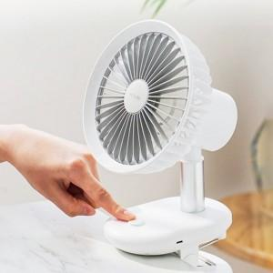 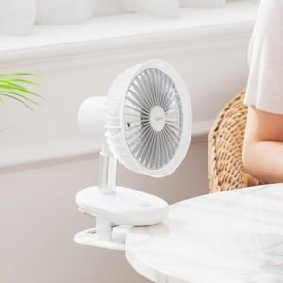 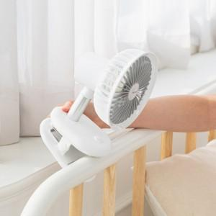

【상세/제작정보】 | 차박, 캠핑, 유모차 여름 야외필수품! 자동회전기능 탑재 탁상&거치 겸용 무선선풍기

【인쇄/포장옵션】 | 레이저 / 포장지포장

【공급단가】 | 수량 | 30~ | 100~ | 500~ | 1,000~ | 2,000~
*VAT별도 | 단가 | 18,200원 | 17,920원 | 17,500원 | 16,800원 | 16,100원

【상품 URL】 | https://www.synergygift.co.kr:443/src/goods_detail.php?gdno=19078

